关系图
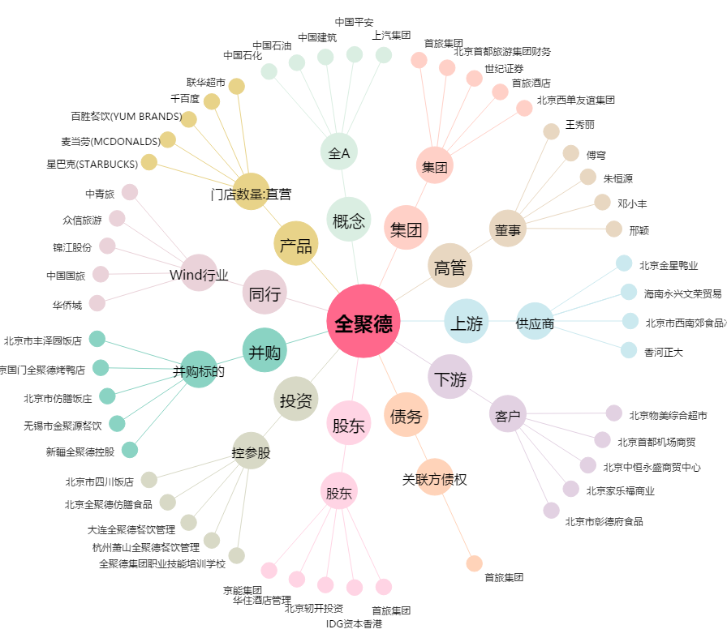
全聚德[002186.SZ] - 关系概览图

